Bài 01
Đề bài
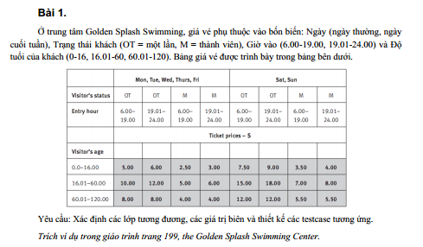

Bảng phân tích
Condition | Valid partition | Invalid partition |  |  |  | Valid boundary | Invalid boundary
Ngày | Ngày thường: {Mon, Tue, Wed, Thurs, Fri} | Không thuộc {Mon, Tue, Wed, Thurs, Fri, Sat, Sun}
 | Ngày cuối tuần: {Sat, Sun} | Để trống
Trạng thái khách | OT | Không thuộc { OT, M }
 | M | Để trống
Giờ vào | 6.00-19.00 | < 6.00 |  |  |  | 6.00 | 5.59
 | 19.01-24.00 | > 24.00 |  |  |  | 19.00 | 24.01
 |  | Giá trị không phải số |  |  |  | 19.01
 |  | Để trống |  |  |  | 24.00
Độ tuổi của khách | 0.0-16.00 | < 0.0 |  |  |  | 0.0 | -0.01
 | 16.01-60.00 | > 120.00 |  |  |  | 16.00 | 120.01
 | 60.01-120.00 | Giá trị không phải số |  |  |  | 16.01
 |  | Để trống |  |  |  | 60.00
 |  |  |  |  |  | 60.01
 |  |  |  |  |  | 120.00

Bảng thiết kế test case
Test case type | Test case no | Input |  |  |  | Expected Output
 |  | Ngày | Trạng thái khách | Giờ vào | Độ tuổi khách
For valid partition | 1 | Mon | OT | 6.00 | 15.00 | 5.00
 | 2 | Sat | M | 19.01 | 21.00 | 7.50
 | 3 | Mon | M | 8.00 | 70.00 | 4.00
For invalid partition | 1 | Haz | OT | 6.00 | 15.00 | Ngày không thuộc ngày trong tuần
 | 2 |  | OT | 6.00 | 15.00 | Ngày không được để trống
 | 3 | Mon | HI | 6.00 | 15.00 | Trạng thái khách chỉ có thể là OT hoặc M
 | 4 | Mon |  | 6.00 | 15.00 | Trạng thái khách không được để trống
 | 5 | Mon | OT | 5.9 | 15.00 | Giờ vào phải từ 6.00 đến 24.00
 | 6 | Mon | OT | 24.1 | 15.00 | Giờ vào phải từ 6.00 đến 24.00
 | 7 | Mon | OT | ABC | 15.00 | Giờ vào phải là số, nằm trong khoảng 6.00 - 24.00
 | 8 | Mon | OT |  | 15.00 | Giờ vào không được để trống, và phải nằm trong khoảng 6.00 - 24.00
 | 9 | Mon | OT | 6.00 | -0.01 | Độ tuổi phải từ 0.0 - 120.00
 | 10 | Mon | OT | 6.00 | 120.01 | Độ tuổi phải từ 0.0 - 120.00
 | 11 | Mon | OT | 6.00 | ABC | Độ tuổi phải là số, từ 0.0 - 120.00
 | 12 | Mon | OT | 6.00 |  | Độ tuổi không được bỏ trống, là số từ 0.0 - 120.00
For valid boundary | 1 | Mon | OT | 6.00 | 0.00 | 5.00
 | 2 | Mon | OT | 19.00 | 16.00 | 5.00
 | 3 | Mon | OT | 19.01 | 16.01 | 4.00
 | 4 | Mon | OT | 24.00 | 60.00 | 12.00
 | 5 | Mon | OT | 6.00 | 60.01 | 8.00
 | 6 | Mon | OT | 6.00 | 120.00 | 8.00
For invalid boundary | 1 | Tue | OT | 5.59 | 16.00 | Giờ vào phải từ 6.00 đến 24.00
 | 2 | Wed | OT | 24.01 | 16.01 | Giờ vào phải từ 6.00 đến 24.00
 | 3 | Thu | OT | 6.00 | -0.01 | Độ tuổi phải từ 0.0 - 120.00
 | 4 | Fri | OT | 6.00 | 120.01 | Độ tuổi phải từ 0.0 - 120.00

Bài 02
Đề bài
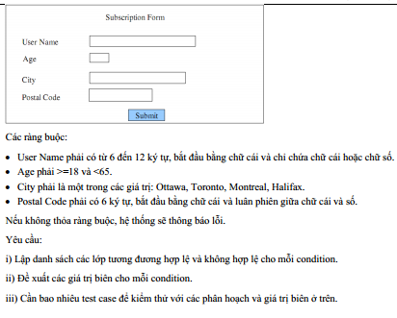

Bảng phân tích
Condition | Valid partition | Invalid partition |  |  |  | Valid boundary | Invalid boundary
User Name | Có 6-12 ký tự, bắt đầu bằng chữ cái và chỉ chứa chữ cái hoặc chữ số. | < 6 ký tự |  |  |  | 6 ký tự | 5 ký tự
 |  | >12 ký tự |  |  |  | 12 ký tự | 13 ký tự
 |  | Không bắt đầu bằng chữ cái
 |  | Chứa ký tự khác chữ cái và chữ số
 |  | Để trống
Age | Nằm trong khoảng từ 18 và nhỏ hơn 65 | < 18 |  |  |  | 18 | 17
 |  | >=65 |  |  |  | 64 | 65
 |  | Chuỗi
 |  | Số thực
 |  | Để trống
City | {Ottawa, Toronto, Montreal, Halifax} | Không thuộc {Ottawa, Toronto, Montreal, Halifax}
 |  | Để trống
Postal Code | Phải có 6 ký tự, bắt đầu bằng chữ cái và luân phiên giữa chữ cái và số | < 6 ký tự |  |  |  | 6 ký tự | 5 ký tự
 |  | > 6 ký tự |  |  |  |  | 7 ký tự
 |  | Bắt đầu bằng ký tự khác chữ cái
 |  | Không luân phiên giữa chữ cái và số
 |  | Chứa ký tự khác chữ cái và chữ số
 |  | Để trống

Bảng thiết kế test case
Test case type | Test case no | Input |  |  |  | Expected Output
 |  | User name | Age | City | Postal Code
For valid partition | 1 | kennex | 21 | Ottawa | A1B2C3 | OK
For invalid partition | 1 | kenne | 21 | Ottawa | A1B2C3 | User name phải thuộc khoảng từ 6-12 ký tự
 | 2 | kennex1234567 | 21 | Ottawa | A1B2C3 | User name phải thuộc khoảng từ 6-12 ký tự
 | 3 | 1kennex | 21 | Ottawa | A1B2C3 | User name bắt đầu bằng chữ, có từ 6-12 ký tự
 | 4 | kennex$ | 21 | Ottawa | A1B2C3 | User name không được chứa ký tự khác chữ cái và số
 | 5 |  | 21 | Ottawa | A1B2C3 | User name không được để trống, bắt đầu bằng chữ, có từ 6-12 ký tự
 | 6 | kennex | 17 | Ottawa | A1B2C3 | Age phải từ 18 và nhỏ hơn 65
 | 7 | kennex | 65 | Ottawa | A1B2C3 | Age phải từ 18 và nhỏ hơn 65
 | 8 | kennex | ABC | Ottawa | A1B2C3 | Age phải là số, từ 18 và nhỏ hơn 65
 | 9 | kennex | 21.2 | Ottawa | A1B2C3 | Age phải là số, từ 18 và nhỏ hơn 65
 | 10 | kennex |  | Ottawa | A1B2C3 | Age không được để trống, phải là số, từ 18 và nhỏ hơn 65
 | 11 | kennex | 21 | Okini | A1B2C3 | City phải thuộc một trong các giá trị sau: {Ottawa, Toronto, Montreal, Halifax}
 | 12 | kennex | 21 |  | A1B2C3 | City không được để trống
 | 13 | kennex | 21 | Ottawa | A1B2 | Postal code phải có tổng số ký tự bằng 6
 | 14 | kennex | 21 | Ottawa | 1CB2C3 | Postal code phải bắt đầu bằng chữ
 | 15 | kennex | 21 | Ottawa | AAB2C3 | Postal code có tổng 6 ký tự, phải luân phiên giữa chữ và số, ví dụ như: D4A4I7
 |  | kennex | 21 | Ottawa | A$B2C3 | Postal code có tổng 6 ký tự, phải là chữ cái và chữ số
 | 16 | kennex | 21 | Ottawa |  | Postal code phải được điền
For valid boundary | 1 | kennex | 18 | Ottawa | A1B2C3 | OK
 | 2 | kennexkennex | 64 | Ottawa | A1B2C3 | OK
For valid boundary | 1 | kenne | 18 | Ottawa | A1B2C3 | User name phải thuộc khoảng từ 6-12 ký tự
 | 2 | kennexkennexx | 18 | Ottawa | A1B2C3 | User name phải thuộc khoảng từ 6-12 ký tự
 | 3 | kennex | 17 | Ottawa | A1B2C3 | Age phải từ 18 và nhỏ hơn 65
 | 4 | kennexkennex | 65 | Ottawa | A1B2C3 | Age phải từ 18 và nhỏ hơn 65
 | 5 | kennex | 18 | Ottawa | A1B2C3A | Postal code phải có tổng số ký tự bằng 6
 | 6 | kennexkennex | 18 | Ottawa | A1B2C | Postal code phải có tổng số ký tự bằng 6

Bài 03
Đề bài

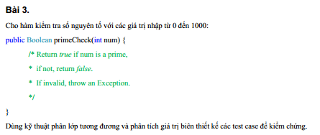

Bảng phân tích
Condition | Valid partition | Invalid partition | Valid boundary | Invalid boundary
num | Số nguyên tố thuộc [0, 1000] | < 0 | 1 | 0
 | Không là số nguyên tố thuộc [0, 1000] | >1000 | 1000 | 1001

Bảng thiết kế test case
Test case type | Test case type | Input | Expected Output | Actual Result | State
 |  | num
For valid partition | 1 | 13 | TRUE | TRUE | P
 | 2 | 10 | FALSE | FALSE | P
For invalid partition | 1 | -1 | Exception | Exception | P
 | 2 | 1001 | Exception | Exception | P
For valid boundary | 1 | 1 | FALSE | FALSE | P
 | 2 | 1000 | FALSE | FALSE | P
For invalid boundary | 1 | -1 | Exception | Exception | P
 | 2 | 1001 | Exception | Exception | P

Bài 04
Đề bài
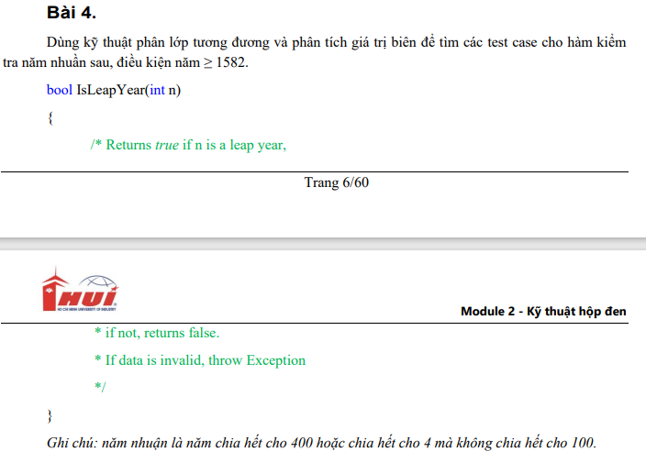

Bảng phân tích |  |  |  |  | Bảng thiết kế test case
Condition | Valid partition | Invalid partition | Valid boundary | Invalid boundary | Test case type | Test case no. | Input | Expected result | Actual result | State
n | >= 1582, là năm nhuận chia hết cho 400 | <= 1581 | 1582 | 1581 |  |  | n
 | >= 1582, là năm nhuận chia hết cho 4 mà không chia hết cho 100 |  |  |  | For vaild partition | 1 | 2000 | TRUE | TRUE | P
 | Năm không nhuận >= 1582 |  |  |  |  | 2 | 2004 | TRUE | TRUE | P
 |  |  |  |  |  | 3 | 2023 | FALSE | FALSE | P
 |  |  |  |  | For invalid partition | 1 | 1581 | Exception | Assert.IsNotNull failed. | F
 |  |  |  |  | For valid boundary | 1 | 1582 | FALSE | FALSE | P
 |  |  |  |  | For invalid boundary | 1 | 1581 | Exception | Assert.IsNotNull failed. | F

Bài 05
Đề bài
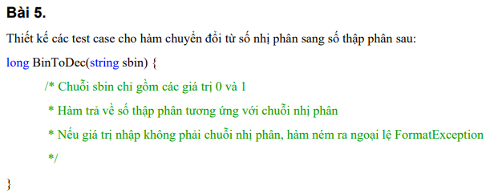

Bảng phân tích |  |  |  |  | Bảng thiết kế test case
Condition | Valid partition | Invalid partition | Valid boundary | Invalid boundary | Test case type | Test case no. | Input | Expected result | Expected result | State
sbin | Chuỗi ký tự ∈ {0,1} | Chuỗi ký tự ∉ {0,1} |  |  |  |  | sbin
 |  |  |  |  | For valid partition | 1 | 1001 | 9 | 10 | P
 |  |  |  |  | For invalid partition | 1 | ABC | Exception | Exception | P

Bài 06
Đề bài
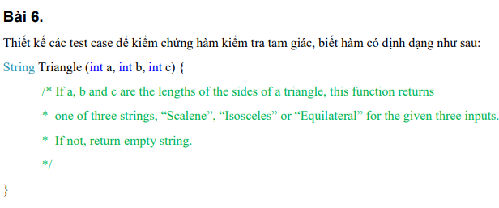

Bảng phân tích |  |  |  |  | Bảng thiết kế test case
Condition | Valid partition | Invalid partition | Valid boundary | Invalid boundary | Test case type | Test case no. | Input |  |  | Expection result | Actual result | State
Scalene | (a + b > c && b + c >a && c + a > b) && (a ≠ b ≠ c ≠ 0) |  |  |  |  |  | a | b | c
Isosceles | (a + b > c && b + c >a && c + a > b) && (a = b ≠ c || b = c ≠ a || a = c ≠ b) && (a,b,c ≠ 0) |  |  |  | For valid partition | 1 | 10 | 12 | 6 | Scalene | Scalene | P
Equilateral | (a + b > c && b + c >a && c + a > b) && ( a = b = c > 0 ) |  |  |  |  | 2 | 15 | 15 | 9 | Isosceles | Isosceles | P
a,b,c |  | a + b ≤ c |  |  |  | 3 | 7 | 7 | 7 | Equilateral | Equilateral | P
 |  | b + c ≤ a |  |  | For invalid partition | 1 | 3 | 3 | 6 |  | Isosceles | F
 |  | c + a ≤ b |  |  |  | 2 | 5 | 2 | 2 |  |  | P
 |  | a = 0 | a = 1 | a = 0 |  | 3 | 3 | 6 | 3 |  |  | P
 |  | b = 0 | b = 1 | b = 0 |  | 4 | 0 | 7 | 7 |  | Isosceles | F
 |  | c = 0 | c = 1 | c = 0 |  | 5 | 7 | 0 | 7 |  | Isosceles | F
 |  |  |  |  |  | 6 | 7 | 7 | 0 |  |  | P

Bài 08
Đề bài
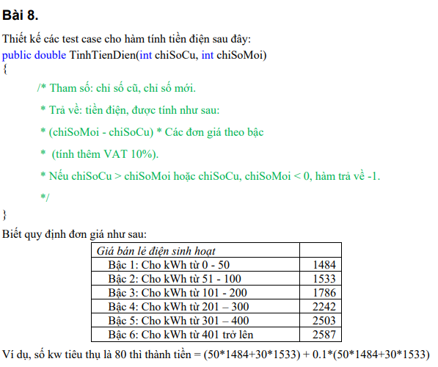

Bảng phân tích |  |  |  |  | Bảng thiết kế test case
Condition | Valid partition | Invalid partition | Valid boundary | Invalid boundary | Test case type | Test case no. | Input |  | Expected result | Actual result | State
Bậc 1 | chiSoMoi - chiSoCu ∈ [0, 50] |  |  |  |  |  | chiSoCu | chiSoMoi
Bậc 2 | chiSoMoi - chiSoCu ∈ [51, 100] |  |  |  | For valid partition | 1 | 25 | 50 | 40810 | 40810 | P | 1
Bậc 3 | chiSoMoi - chiSoCu ∈ [101 - 200] |  |  |  |  | 2 | 25 | 76 | 83306 | 83306 | P | 2
Bậc 4 | chiSoMoi - chiSoCu ∈ [201 - 300] |  |  |  |  | 3 | 25 | 176 | 266130 | 266130 | P | 3
Bậc 5 | chiSoMoi - chiSoCu ∈ [301 - 400] |  |  |  |  | 4 | 25 | 276 | 488171 | 488171 | P | 4
Bậc 6 | chiSoMoi - chiSoCu >= 401 |  |  |  |  | 5 | 25 | 376 | 749433 | 749433 | P | 5
chiSoCu, chiSoMoi |  | chiSoCu < 0 | chiSoCu = -1 | chiSoCu = 0 |  | 6 | 25 | 525 | 1159675 | 1168915 | F | 6
 |  | chiSoMoi < 0 | chiSoMoi = -1 | chiSoMoi = 0 | For valid partition | 1 | -2 | 50 | -1 | 84992.6 | F | 7
 |  | chiSoCu > chiSoMoi |  |  |  | 2 | 25 | -50 | -1 | -122430 | F | 8
 |  |  |  |  |  | 3 | 50 | 25 | -1 | -40810 | F | 9
 |  |  |  |  | For valid boundary | 1 | 0 | 25 | 40810 | 40810 | P | 10
 |  |  |  |  |  | 2 | 0 | 0 | 0 | 0 | P | 11
 |  |  |  |  | For invalid boundary | 1 | -1 | 50 | -1 | 83306.3 | F | 12
 |  |  |  |  |  | 2 | 25 | -1 | -1 | -42442.4 | F | 13

Bài 09
Đề bài
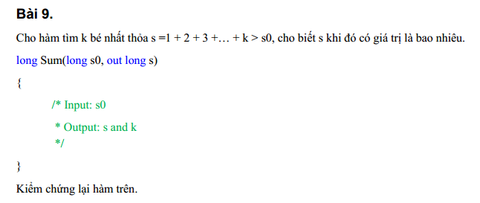

 |  |  | Cho s0, tính tổng từ 1 + 2 + 3 + … + k. Sao cho tổng > s0

Bảng phân tích |  |  | Bảng thiết kế test case
Condition | Valid partition | Invalid partition | Test case type | Test case no. | Input | Expected result |  | Actual result | State
s0 | <= 0 |  |  |  | s0 | s | k
 | > 0 |  | For valid partition | 1 | -2 | 1 | 1 | 0 | F
 |  |  |  | 2 | 25 | 28 | 7 | 7 | P

Bài 10
Đề bài

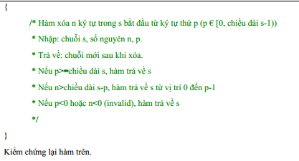

Bảng phân tích |  |  |  |  | Bảng thiết kế test case
Condition | Valid partition | Invalid partition | Valid boundary | Invalid boundary | Test case type | Test case no. | Input |  |  | Expected result | Actual result | State
Trả về s | p >= s.length |  |  |  |  |  | s | n | p
Trả về s từ vị trí 0 đến p -1 | n > s.length - p |  |  |  | For valid partition | 1 | DuongThaiBao | 5 | 12 | DuongThaiBao | DuongThaiBao | P
Trả về chuỗi mới xóa | p < s.length && n <= s.length - p |  |  |  |  | 2 | DuongThaiBao | 12 | 5 | DuongThaiBao | DuongThaiBao | P
p, n | p >= 0, n >= 0 | p < 0 | 0 | -1 |  | 3 | DuongThaiBao | 5 | 0 | ThaiBao | Exception | F
 |  | n < 0 | 0 | -1 | For invalid partition | 1 | DuongThaiBao | 5 | -1 | DuongThaiBao | Exception | F
 |  |  |  |  |  | 2 | DuongThaiBao | -1 | 0 | DuongThaiBao | Exception | F
 |  |  |  |  | For valid boundary | 1 | DuongThaiBao | 0 | 0 | DuongThaiBao | Exception | F
 |  |  |  |  | For invalid boundary | 1 | DuongThaiBao | 5 | -1 | DuongThaiBao | Exception | F
 |  |  |  |  |  | 2 | DuongThaiBao | -1 | 0 | DuongThaiBao | Exception | F

Bài 11
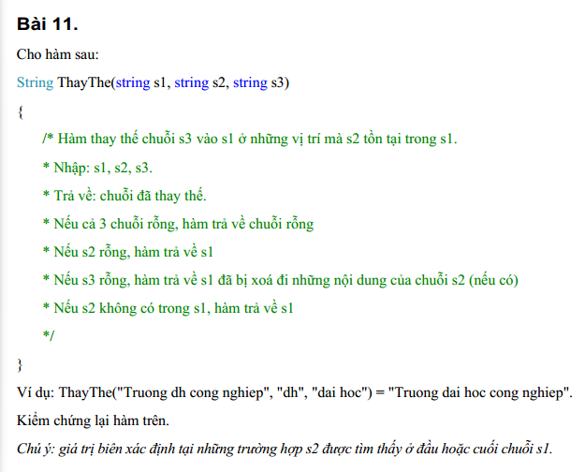
Đề bài

Bảng phân tích |  |  | Bảng thiết kế test case
Condition | Valid partition | Invalid partition | Test case type | Test case no. | Input |  |  | Expected result | Actual result | State
Chuỗi rỗng | s1 rỗng, s2 rỗng, s3 rỗng |  |  |  | s1 | s2 | s3
Trả về s1 | s2 rỗng |  | For valid partition | 1 |  |  |  |  |  | P
Trả về s1 đã xóa nội dung của s2 | s3 rỗng |  |  | 2 | DuongThaiBao |  | Hehe | DuongThaiBao |  | F
Trả về s1 | s2 không có trong s1 |  |  | 3 | DuongThaiBao | Duong |  | ThaiBao |  | F
Trả về chuỗi đã thay thế | s1 không rỗng, s2 có trong s1, s3 không rỗng |  |  | 4 | DuongThaiBao | Hehe | Hi | DuongThaiBao |  | F
 |  |  |  | 5 | DuongThaiBao | DuongThai | LuuVan | LuuVanBao |  | F

Bài 13
Đề bài
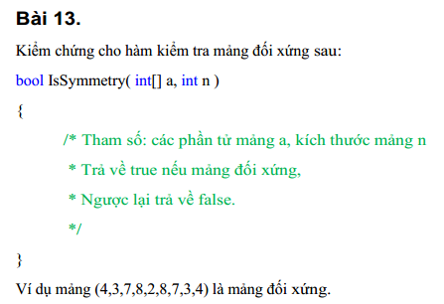

Bảng phân tích |  |  | Bảng thiết kế test case
Condition | Valid partition | Invalid partition | Test case type | Test case no. | Input |  | Expected result | Actual result | State
a[ ] | a là mảng đối xứng |  |  |  | a[ ] | n
 | a là không mảng đối xứng |  | For valid partition | 1 | [1, 2, 3, 2, 1] | 5 | TRUE | TRUE | P
n | n là kích thước mảng a | n.length < a |  | 2 | [1, 1, 2, 2, 2] | 5 | FALSE | FALSE | P
 |  | n.length > a | For invalid partition | 1 | [1, 2, 3, 2, 1] | 4 | FALSE | FALSE | P
 |  |  |  | 2 | [1, 2, 3, 2, 1] | 6 | FALSE | Exception | F

Bài 14
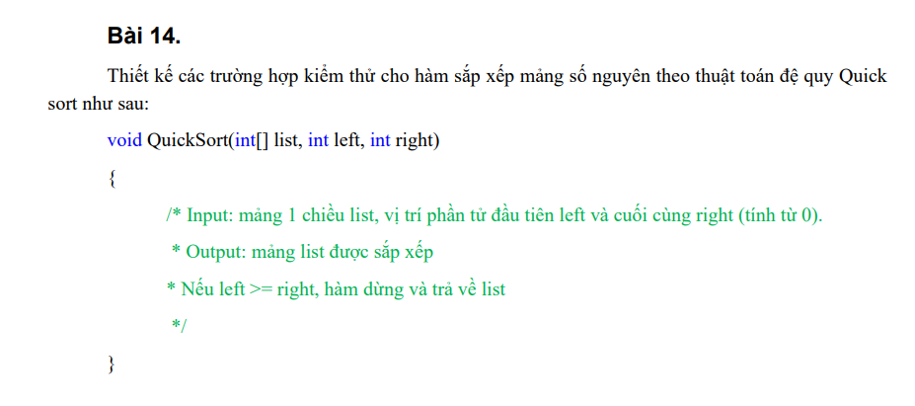
Đề bài

Bảng phân tích |  |  |  |  | Bảng thiết kế test case
Condition | Valid partition | Invalid partition | Valid boundary | Invalid boundary | Test case type | Test case no. | Input |  |  | Expected result | Actual result | State
left | >=0 | < 0 | 0 | -1 |  |  | list | left | right
 | left <= right | left > right
right | >=0 | < 0 | 0 | -1 | For valid partition | 1 | [4,3,2,5,1] | 0 | 4 | [1,2,3,4,5] | [1,2,3,4,5] | P
 |  |  |  |  | For invalid partition | 1 | [4,3,2,5,1] | -1 | 4 | [] | Exception | F
 |  |  |  |  |  | 2 | [4,3,2,5,1] | 4 | 0 | [] | Exception | F
 |  |  |  |  |  | 3 | [4,3,2,5,1] | 0 | -1 | [] | Exception | F
 |  |  |  |  | For valid boundary | 1 | [4,3,2,5,1] | 0 | 4 | [1,2,3,4,5] | [1,2,3,4,5] | P
 |  |  |  |  |  | 2 | [4] | 0 | 0 | [4] | [4] | P
 |  |  |  |  | For invalid boundary | 1 | [4,3,2,5,1] | -1 | 4 | [] | Exception | F
 |  |  |  |  |  | 2 | [4,3,2,5,1] | 0 | -1 | [] | Exception | F

Bài 16
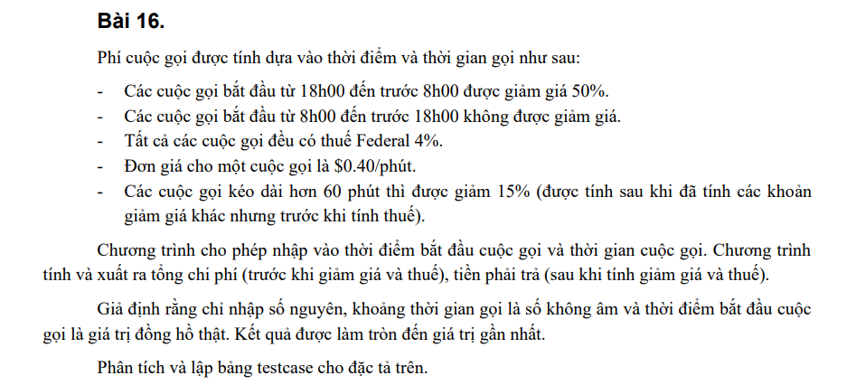
Đề bài

Table of analysis |  |  |  |  | Test case
Condition | R1 | R2 | R3 | R4 | # | Input |  | Expected result |  | Actual result | State
Cuộc gọi bắt đầu từ 18h00 đến trước 8h00 | T | T | F | F |  | Thời điểm bắt đầu cuộc gọi | Thời gian cuộc gọi | Tổng chi phí | Tiền phải trả
Cuộc gọi kéo dài hơn 60 phút | T | F | T | F | 1 | 18 | 120 | 48 | 21.216 | [1,2,3,4,5] | P
 |  |  |  |  | 2 | 20 | 30 | 12 | 6.24 | Exception | F
 |  |  |  |  | 3 | 8 | 120 | 48 | 42.432 | Exception | F
 |  |  |  |  | 4 | 10 | 30 | 12 | 12.48 | [1,2,3,4,5] | P

